Worksheet
 | Alklima B.V.
 | Van Hennaertweg 29
 | 2952 CA Alblasserdam
 | NEDERLAND
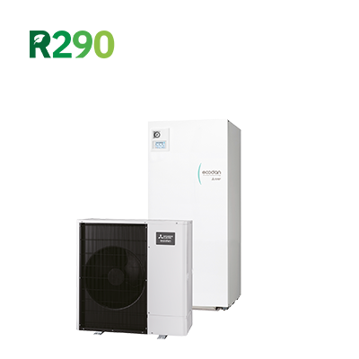
Code | PMCR-Z80V-170-E SET
Product | Power Inverter Monoblock WZ80, Cilinder-unit 170 liter

Subsidie
Naam |  | Waarde | Eenheid
ISDE meldcode |  | KA27331
ISDE Subsidie bedrag per 1-01-2026 |  | € 2800,-

Vermogen & prestaties
Naam |  | Waarde | Eenheid
Verwarmingsvermogen bij 7/35°C volgens EN 14511 |  | 6 | kW
Max. Verwarmingsvermogen bij -10/35°C |  | 8.2 | kW
COP bij -10/35°C |  | 2.23
SCOP toepassing bij lage temperatuur (35 °C) bij gemiddelde omstandigheden |  | 4.5
Energie-efficiëntieklasse ruimteverwarming (35°C) bij gemiddelde omstandigheden |  | A+++ [D - A+++]
COP bij 7/35°C volgens EN 14511 |  | 4.6
Koelvermogen bij 35/18°C volgens EN 14511 |  | 1.50 - 5.30 | kW
EER bij 35/18°C |  | 2.8
Minimaal koelvermogen A20/W18 |  | 1.9 | kW
Energie-efficiëntieklasse waterverwarming |  | A+ [F - A+]

Elektrische gegevens
Naam |  | Waarde | Eenheid
Voeding, fase & frequentie (Monoblock) |  | 230V / 1 / 50 Hz
Maximale stroomsterkte (MCA) |  | 16 | A
Afzekering apparaat |  | 25 | A
Aansluiting voeding |  | Op buiten-unit
Begrenzing max. opgenomen elektrisch vermogen |  | 22 | A
Bekabeling tussen buiten- en binnen-unit |  | 4x 1,5mm^2
Afzekering elektrisch verwarmingselement |  | 16 | A
Aansluiting voeding elektrisch element |  | Op binnendeel

Technische gegevens
Naam |  | Waarde | Eenheid
PED categorie in overeenstemming met 2014/68/EU |  | 1
Type koudemiddel (GWP) |  | R290 (3)
Koudemiddelinhoud |  | 0.6 | kg
Max. verwarmingsaanvoertemperatuur |  | 75 | °C
Debiet afgiftesysteem |  | 0.39 - 1.374 | m3/h
Max. hoogteverschil |  | 15 | m
Minimale waterzijdige inhoud |  | 6 | l
Luchthoeveelheid |  | 0.00 - 2760.00 | m³/h
Luchtdebiet buitendeel |  | 2760 | m3/h
Luchttemperatuur |  | -25.00 - 46.00 | °C
Moduleringspercentage |  | 20.00 - 100.00 | %

Geluidsprestaties
Naam |  | Waarde | Eenheid
Geluidsvermogen (Lwa) volgens EN 12102 bij 0/35°C |  | 58 | dB
Geluidsdrukniveau volgens EN 12102 bij 0/35°C op 1 m. afstand |  | 45 | dB

Afmetingen & aansluitingen
Naam |  | Waarde | Eenheid
Nom. diameter afgiftesysteem |  | 1" (25)
Nom. diameter warm tapwater |  | 3/4" (20)
Afmetingen (HxBxD) |  | 1020 × 1050 × 480 | mm
Gewicht |  | 117 | kg
Nom. diameter koud tapwater |  | 3/4" (20)
Tankvolume |  | 170 | l
Capaciteitsprofiel |  | L
Expansievatvolume (1 bar) |  | 12 | l

Uitvoering & werking
Naam |  | Waarde | Eenheid
Cascadeerbaar |  | Ja
Bediening op afstand |  | Nee
Werkingsbereik verwarmen |  | -25 - 24 | °C
Werkingsbereik warm tapwater |  | -25 - 46 | °C
Werkingsbereik koelen |  | 10 - 46 | °C
Min. koelingsaanvoertemperatuur |  | 5 | °C
Opstelling apparaat |  | Binnen- en buitenopstelling
Geschikt voor warm tapwater |  | Ja
Warm tapwater regeling geïntegreerd |  | Ja
Geschikt voor actieve koeling |  | Ja

Overige gegevens
Naam |  | Waarde | Eenheid
Max. opgenomen elektrisch vermogen |  | 22 | A

